selenium IDE
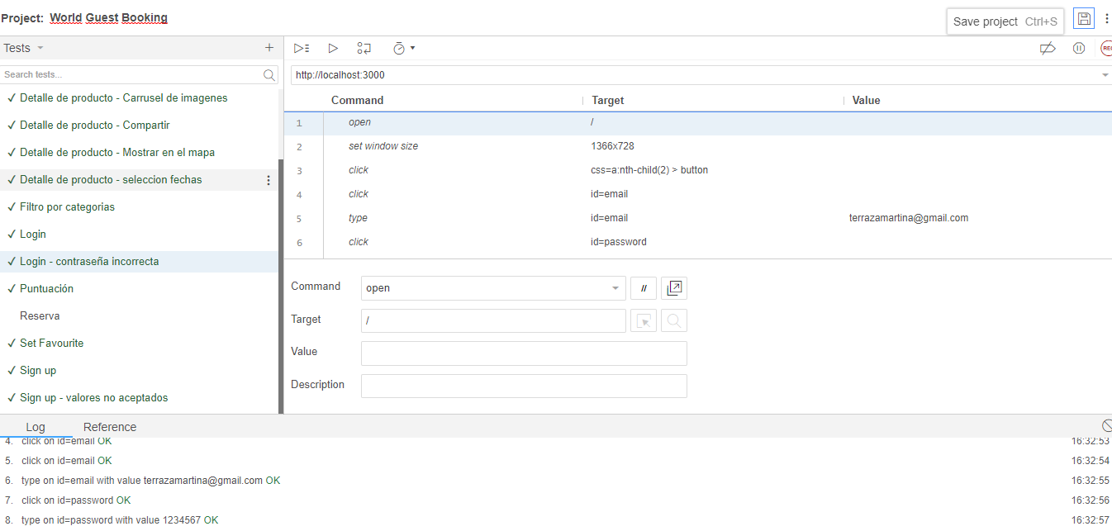

const {Builder, Capabilities} = require("selenium-webdriver");
const chromeCapabilities = Capabilities.chrome();
const assert = require('assert');

async function TC_001(){
chromeCapabilities.set('chromeOptions', {args:['--headless']});
let driver = await new Builder().forBrowser('chrome').withCapabilities(chromeCapabilities).build();

await driver.get('http://localhost:3000/');
await driver.manage().window().maximize();

await driver.sleep(10000);

await driver.findElement(By.id('email')).sendKeys('grupo1@digital.com');
await driver.findElement(By.id('password')).sendKeys('1234567');
await driver.findElement(By.xpath("//button[@type='submit']")).click();

await driver.sleep(2000);

let buttonTextToCompare = await driver.findElement(By.id('p')).getAttribute('value');
assert.strictEqual(buttonTextToCompare, "GU");
console.log("GU");

TC_001();
}

Defectos
Id | Titulo | Descripción | Resultado Actual | Resultado Esperado | Pasos para reproducción | Estado | Prioridad (Cliente) | Severidad (IT) | Reportado por | Asignado a | Documentacion
bug_001 | Boton "Ver más" | Al presionar el boton ver más no se visualiza el texto completo |  |  | Se presiono el boton ver mas en los productos que se enseñan en la categoria de recomendados | Cerrado | Baja | Baja | Martina Terraza | Desarrollo | 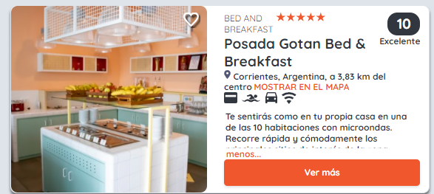
bug_002 | Filtro bloque buscador | Cuando se selecciona el filtro de mendoza con fechas, si despues se borra lo de mendoza no vuelve a traer el resto de los alojamientos que coincidan con esas fechas |  |  | Se selecciono la ciudad de mendoza se seleccionaron las fechas 05/12 al 08/12 Se presiono el boton buscar Se obtuvieron los resultados para esos filtros Se borro la ciudad de mendoza No se actualizaron los resultados, visualizandose solo Mendoza | Cerrado | Alta | Bloqueante | Martina Terraza | Desarrollo
bug_003 | Falta el box de vacunacion covid |  |  |  | Se ingreso a la reserva de un producto No se visualiza el campo de vacunacion | Nuevo | Media | Alta | Martina Terraza | Desarrollo
bug_004 | Falta el box de observaciones |  |  |  | Se ingreso a la reserva de un producto No se visualiza el box de observaciones | Nuevo | Alta | Media | Martina Terraza | Desarrollo
bug_005 | Reserva - rango de fechas - fechas erroneas | Cuando se reserva un rango de fechas, luego al consultar se visualizan el mismo rango restando un dia para la fecha de inicio y para la fecha de fin | Al reservar desde el 01/02 al 28/02, luego en el calendario para una posterior consulta se visualizan las fechas bloqueadas del 31/01 al 27/02, es decir resta 1 dia a la fehca de inicio y a la fecha de fin | Si se reserva del 01/02 al 28/02 deberia despues visualizarse el calendario bloqueado desde el 01/02 al 28/02 | 1. Se ingresa el rango de fechas 01/02/2022 al 28/02/2022 2. Se genera la reserva de forma exitosa 3. Se ingresa nuevamente al home 4. Se ingresa nuevamente al producto del punto 1 5. Se visualiza el calendario con las fechas bloqueadas 6. Se visualizan como rango bloqueado del 31/01/2022 al 27/02/2022 | Asignado | Baja | Baja | Martina Terraza | Desarrollo
bug_006 | Favorito - detalle de producto | Al seleccionarse como favorito un producto en el home, y luego se ingresa a ese producto deberia visualizarse el corazon resaltado | El producto que se marca como favorito en la pagina principal, despues deberia tener el corazon rellenado cuando se ingresa al detalle de ese producto | En detalle de producto no se visualiza el corazon relleno que se marco como favorito en la pagina principal | 1. Se marco en la pagina principal un alojamiento como favorito 2. Se ingresò al detalle de ese alojamiento 3. No se visualiza el corazon relleno representando a favorito dentro del detalle de producto | Nuevo | Baja | Baja | Martina Terraza | Desarrollo
bug_007 |  |  |  |  |  | Nuevo | Alta | Bloqueante | Martina Terraza | Desarrollo

JEST
